关系图
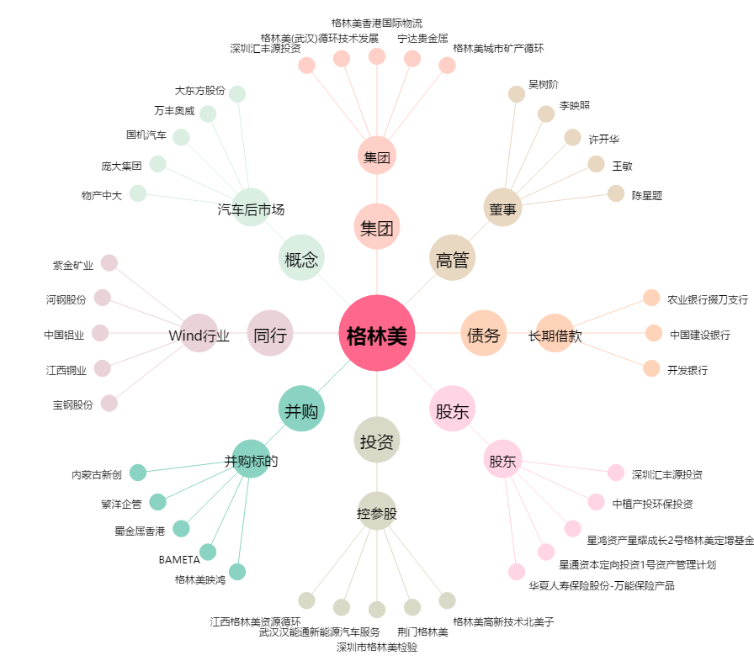
格林美[002340.SZ] - 关系概览图

